Sheet1
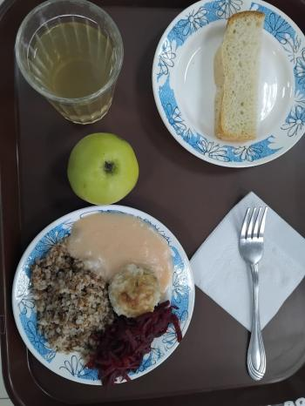
Школа | МБОУ Большекирсановская сош имени Героя Советского Союза Хайло В.А. |  |  | Отд./корп |  |  |  | День | 08/02/2024

Прием пищи | Раздел | № рец. | Блюдо | Выход, г | Цена | Калорийность | Белки | Жиры | Углеводы
Завтрак | гор.блюдо | 279/331 | тефтели в сметанно-томатном соусе | 110.00 | 30.40 | 223.00 | 6.96 | 16.11 | 11.61
 | гор.напиток | 349 | компот из смеси сухофруктов | 180.00 | 3.69 | 119.52 | 0.60 | 0.08 | 28.81
 | хлеб | н | хлеб пшеничный | 30.00 | 3.72 | 69.00 | 2.28 | 0.24 | 14.10
 |  | 302 | каша гречневая рассыпчатая | 100.00 | 7.78 | 162.50 | 5.73 | 4.06 | 25.76
 |  | н | овощи (свекла отварная) | 60.00 | 7.50 | 7.20 | 0.42 | 0.60 | 1.14
 |  | 338 | фрукты (яблоко) | 100.00 | 9.27 | 47.00 | 0.40 | 0.40 | 9.80
Завтрак 2 | фрукты

Обед | закуска
 | 1 блюдо |  | .
 | 2 блюдо
 | гарнир
 | сладкое
 | хлеб бел.
 | хлеб черн.

 |  |  |  | 580.00 | 62.36 | 628.22 | 16.39 | 21.49 | 91.22

